原稿原版
0 | 地区 | 0

★STAFF |  |  |  |  |  | ★PLAYER |  | 身長 | 学年 | ID
ヘッドコーチ | 0 | 0 | Aコーチ | 0 | 0 | 4 | 0 | 0 | 0 | 0
Aコーチ | 0 | 0 | マネージャー | 0 | 0 | 5 | 0 | 0 | 0 | 0
 |  |  |  |  |  | 6 | 0 | 0 | 0 | 0
 |  |  |  |  |  | 7 | 0 | 0 | 0 | 0
 |  |  |  |  |  | 8 | 0 | 0 | 0 | 0
 |  |  |  |  |  | 9 | 0 | 0 | 0 | 0
 |  |  |  |  |  | 10 | 0 | 0 | 0 | 0
 |  |  |  |  |  | 11 | 0 | 0 | 0 | 0
 |  |  |  |  |  | 12 | 0 | 0 | 0 | 0
 |  |  |  |  |  | 13 | 0 | 0 | 0 | 0
 |  |  |  |  |  | 14 | 0 | 0 | 0 | 0
 |  |  |  |  |  | 15 | 0 | 0 | 0 | 0
 |  |  |  |  |  | 16 | 0 | 0 | 0 | 0
 |  |  |  |  |  | 17 | 0 | 0 | 0 | 0
 |  |  |  |  |  | 18 | 0 | 0 | 0 | 0

写真貼り付け場所
◆上下左右１mm程度の余白があるよう
にお願いします。
※大会関係者をはじめ、後援団体にも
配付され、多くの方々が目を通します。
プログラムに掲載するのにふさわしい
写真をお願いいたします。

情報入力
地区名 |  |  |  |  | 変更しないでください。
チーム名 |  |  |  |  | 札幌 | A
 |  |  |  |  | 函館 | B
★STAFF |  |  |  | ライセンス | 小樽 | C
ヘッドコーチ |  |  |  |  | 室蘭 | D
ライセンスを保持していない場合でも、
「なし」を選択して、入力をしてください。
Aコーチ |  |  |  |  | 苫小牧 | E
Aコーチ |  |  |  |  | 南空知 | なし
マネージャー |  |  |  |  | 北空知
 |  |  |  |  | 旭川
★PLAYER |  |  |  |  | 帯広
スタッフ・選手氏名は、姓と名の間を
１文字空けて入力してください。
No. | 選手氏名 | 身長 | 学年 | ID | 北見
4 |  |  |  |  | 釧路
5 |  |  |  |  | 名･稚･留
6
IDは、「下３桁・半角」で入力して下さい。
7
8
9
10
11
12
13
チーム写真は、
原稿原版に、直接、
貼り付けて下さい。
14
15
16
17
18
◆上下左右１mm程度の余白があるよう
にお願いします。
※大会関係者をはじめ、後援団体にも
配付され、多くの方々が目を通します。
プログラムに掲載するのにふさわしい
写真をお願いいたします。

完成見本
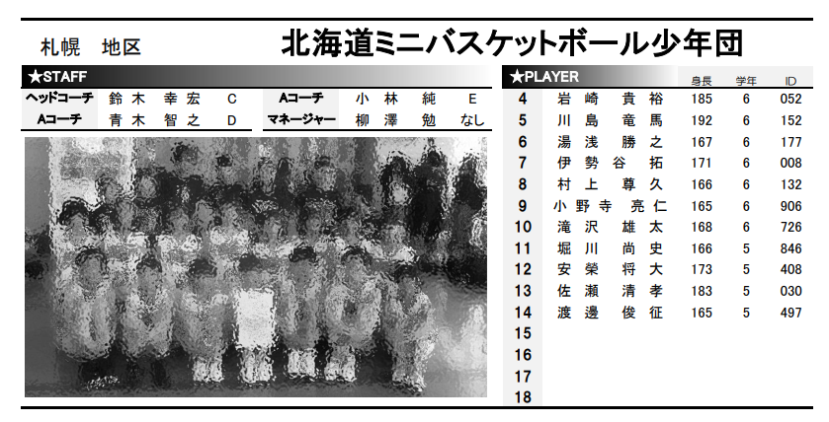

※見た目は同じでも、印刷をすると書式が違うことがあります。 PDF版を印刷して「完成見本」と比較して確かめることをお勧めします。

